المؤشرات الكلية

سوق العراق للاوراق المالية
جلسة الاثنين 2026/9/7 |  |  |  | تقرير أسعار الأسهم المتداولة لسوق العراق للأوراق المالية
الجلسة (156)
الاسهم المتداولة المدرجة و OTC |  |  | 24,985,871,905 |  |  | قيمة الأسهم المتداولة المدرجة و OTC |  | 2,040,965,009 |  |  | صفقات الشركات المدرجة وOTC | 921
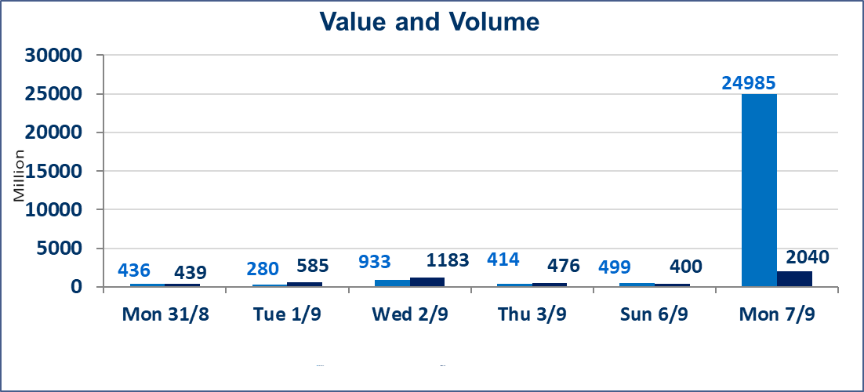
المؤشر60 ISX اليوم | 989.02 |  | نقطة |  |  | المؤشر15 ISX اليوم | 1241.03 | نقطة
المؤشر 60 ISX السابق | 998.12 |  | نقطة |  |  | المؤشر 15 ISX السابق | 1244.12 | نقطة
نسبة التغير | -0.91 |  | % |  |  | نسبة التغير | -0.25 | %
عدد النقاط | -9.10 |  | نقطة |  |  | عدد النقاط | -3.09 | نقطة

الشركات المدرجة | 103 | OTC | 22 | 125 |  | الشركات غير المتداولة المدرجة | 48 | OTC | 20 | 68
الشركات المتداولة | 45 | OTC | 1 | 46 |  | الشركات المرتفعة |  |  | 8
شركات الهيئة العامة |  |  |  | 1 |  | الشركات المنخفضة |  |  | 19
الموقوفة بقرار من هيأة الأوراق المالية |  |  |  | 9 |  | شركات الهيئة العامة |  |  | 1
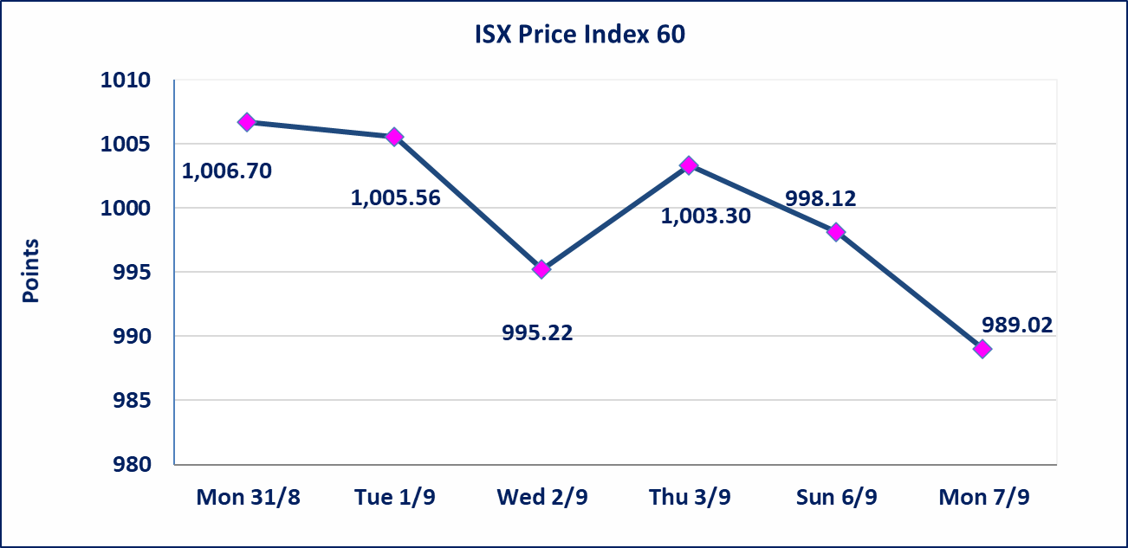
 |  |  |  |  |  | 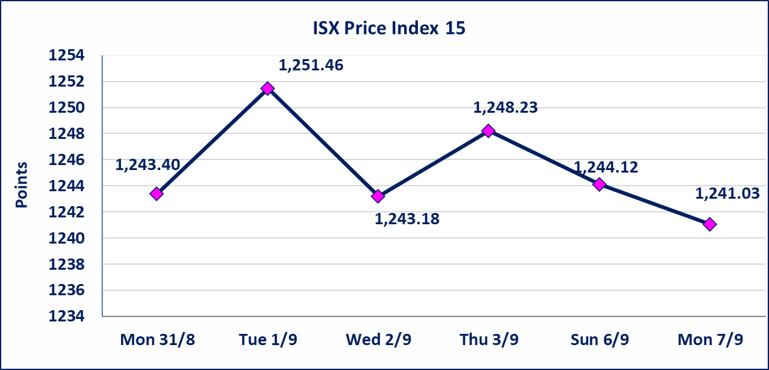
الاوامر الخاصة | نفذت شركة براعم الخير للوساطة أمر متقابل مقصود على أسهم شركة مصرف الانصاري بعدد أسهم (24,600,000,000) سهم، وقيمة بلغت (1,230,000,000) دينار، في زمن الجلسة الاضافي (بعد الساعة 1 ظهراً) وفقاً لاجراءات تنفيذ الصفقات الكبيرة.
مصرف الطيف الاسلامي (BTIB) | إيقاف التداول على أسهم الشركة إعتباراً من جلسة الخميس الموافق 2026/9/3 إستناداً إلى قرار هيأة الاوراق المالية المرقم 297/2 في 2026/9/3.
الخير للتأمين (NKHA) | البدء بعمليات ايداع شهادات اسهم المساهمين لشركة الخير للتأمين إعتباراً من جلسة الثلاثاء الموافق 2026/9/1 وسيتم اطلاق التداول إعتباراً من جلسة الثلاثاء 2026/9/22 بعد ايداع 5% من رأس المال او بعد مرور (21) يوم من تاريخ بدء الايداع في منصة الشركات غير المدرجة ISX-OTC.
الوطنية للصناعات الغذائية (INFF) | تم البدء بعمليات ايداع شهادات اسهم المساهمين للشركة الوطنية للصناعات الغذائية إعتباراً من جلسة الاحد 2026/5/24 وسيتم اطلاق التداول لحين اكمال انتهاء الاجراءات في مركز الايداع في منصة الشركات غير المدرجة ISX-OTC.
الحد الأعلى والادنى للتغير في السعر | نسبة التغير الحدود الدنيا للحركة السعرية للاسهم من (5% الى 10%) والحدود العليا من(10% الى 25%)في كافة المنصات ماعدا منصة OTC.
Web site : www.isx-iq.net E-mail : info-isx@isx-iq.net |  |  |  |  | 07834000034 - 07711211522 : ص . ب :3607 العلوية الهاتف |  |  |  |  |  | بغداد /الكرادة/ قرب المسرح الوطني /مجاور مصرف الخليج التجاري

نسبة التغير
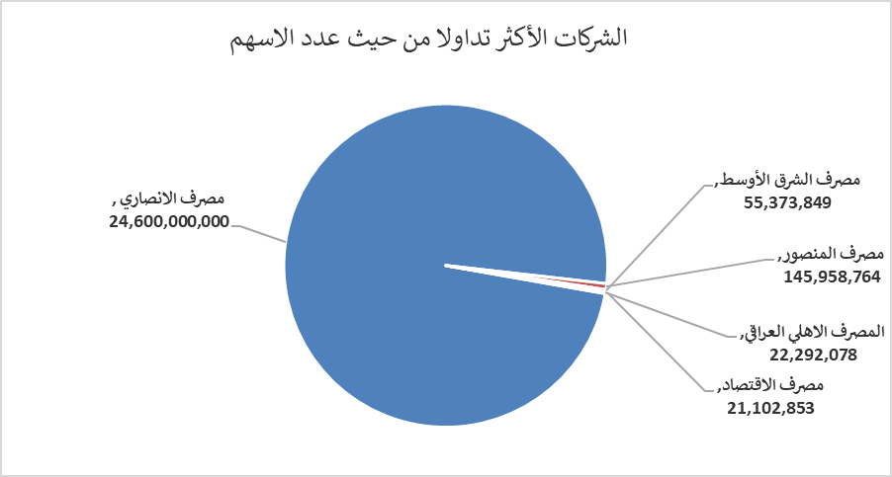
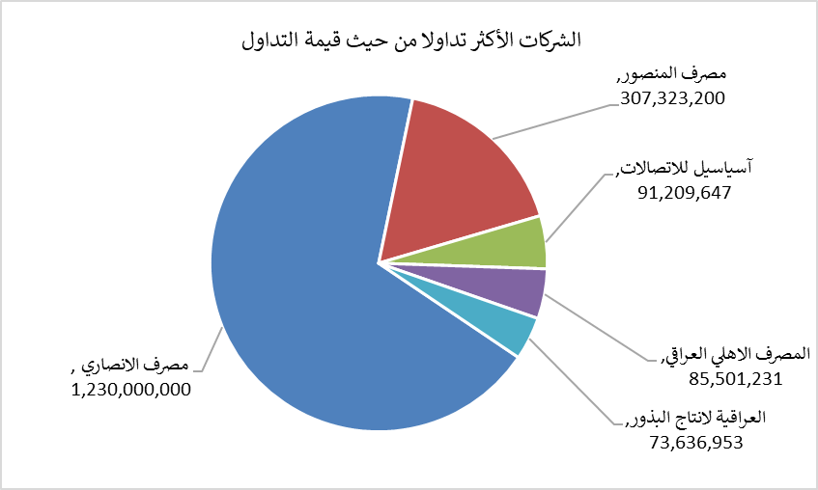
الشركات الأكثر ارتفاعاً وانخفاضاً

نسبة التغير لاسعار الاغلاق الاكثر ارتفاعاً |  |  |  | نسبة التغير لاسعار الاغلاق الاكثر انخفاضاً
اسم الشركة | اغلاق | التغير(%) | الاسهم المتداولة | اسم الشركة | اغلاق | التغير (%) | الاسهم المتداولة
مصرف الشرق الأوسط | 0.080 | 14.29 | 55,373,849 | مصرف الدولي الاسلامي | 0.130 | -7.14 | 210,000
بابل للانتاج الحيواني والنباتي | 8.450 | 8.33 | 8,529 | مصرف الموصل للتنمية | 0.130 | -7.14 | 6,002,541
الكندي لانتاج اللقاحات البيطرية | 2.700 | 5.88 | 10,000 | الوطنية للاستثمارات السياحية | 9.000 | -6.74 | 10,000
مصرف اشور الدولي | 0.320 | 3.23 | 500,000 | فنادق المنصور | 61.200 | -6.56 | 21,000
الهلال الصناعية | 1.400 | 2.94 | 50,000 | المعمورة العقارية | 2.500 | -5.66 | 5,000,198

الشركات الاكثر نشاطا حسب الاسهم المتداولة (حجم التداول) |  |  |  | الشركات الاكثر نشاطا حسب القيمة المتداولة
اسم الشركة | اغلاق | التغير(%) | الاسهم المتداولة | اسم الشركة | اغلاق | التغير (%) | القيمة المتداولة
مصرف الانصاري | 0.050 | 0.00 | 24,600,000,000 | مصرف الانصاري | 0.050 | 0.00 | 1,230,000,000
مصرف المنصور | 2.100 | -0.94 | 145,958,764 | مصرف المنصور | 2.100 | -0.94 | 307,323,200
مصرف الشرق الأوسط | 0.080 | 14.29 | 55,373,849 | آسياسيل للاتصالات | 15.750 | 0.00 | 91,209,647
المصرف الاهلي العراقي | 3.820 | 0.00 | 22,292,078 | المصرف الاهلي العراقي | 3.820 | 0.00 | 85,501,231
مصرف الاقتصاد | 0.230 | -4.17 | 21,102,853 | العراقية لانتاج البذور | 5.450 | -1.80 | 73,636,953

